Bai1.3
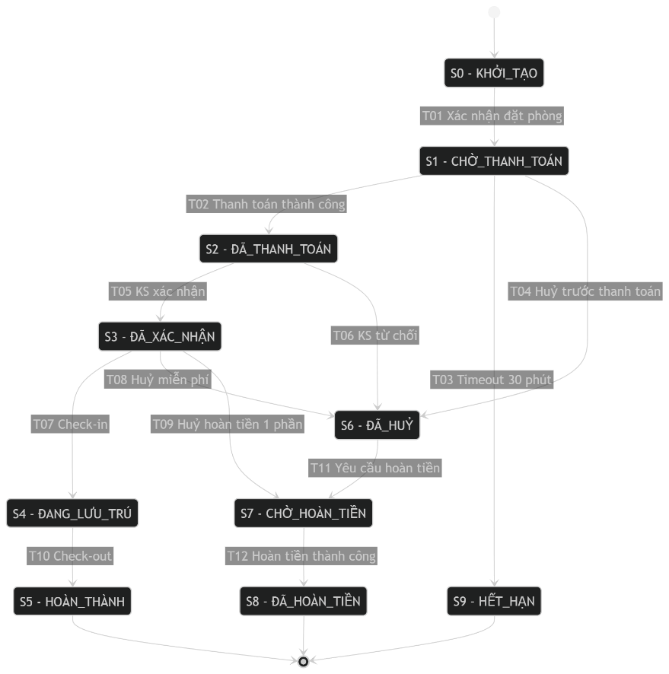
Test Case
 | TC ID | Trạng thái ban đầu | Hành động / Sự kiện | Trạng thái kết thúc mong đợi | Dữ liệu đặc biệt | Hợp lệ? | Kết quả mong đợi chi tiết
 | Test case cho TẤT CẢ chuyển đổi HỢP LỆ (T01–T12)
 | TC_BR_ST_001 (T01) | S0 KHỞI_TẠO | Xác nhận đặt phòng | S1 CHỜ_THANH_TOÁN | BR001 tạo mới | Yes | Tạo booking, sinh hạn thanh toán +30 phút, hiển thị “Chờ thanh toán”
 | TC_BR_ST_002 (T02) | S1 CHỜ_THANH_TOÁN | Thanh toán online thành công | S2 ĐÃ_THANH_TOÁN | PaymentID=PAY001 | Yes | Ghi nhận thanh toán, lock giá/đơn, hiển thị “Đã thanh toán – chờ KS xác nhận”
 | TC_BR_ST_003 (T03) | S1 CHỜ_THANH_TOÁN | Timeout 30 phút | S9 HẾT_HẠN | now > created+30m | Yes | Booking hết hiệu lực, không cho thanh toán nữa, hiển thị “Hết hạn”
 | TC_BR_ST_004 (T04) | S1 CHỜ_THANH_TOÁN | Khách huỷ trước thanh toán | S6 ĐÃ_HUỶ | reason="user_cancel" | Yes | Booking chuyển huỷ, không phát sinh hoàn tiền, ghi log huỷ
 | TC_BR_ST_005 (T05) | S2 ĐÃ_THANH_TOÁN | Khách sạn xác nhận | S3 ĐÃ_XÁC_NHẬN | hotel_confirm=OK | Yes | Booking confirmed, gửi email/SMS xác nhận, cho phép check-in khi đến ngày
 | TC_BR_ST_006 (T06) | S2 ĐÃ_THANH_TOÁN | Khách sạn từ chối (hết phòng) | S6 ĐÃ_HUỶ | hotel_confirm=REJECT | Yes | Booking bị huỷ bởi KS, cho phép yêu cầu hoàn tiền (vì đã thanh toán)
 | TC_BR_ST_007 (T07) | S3 ĐÃ_XÁC_NHẬN | Check-in | S4 ĐANG_LƯU_TRÚ | now ≥ checkin_time | Yes | Ghi nhận check-in, trạng thái “Đang lưu trú”
 | TC_BR_ST_008 (T08) | S3 ĐÃ_XÁC_NHẬN | Huỷ trong hạn miễn phí | S6 ĐÃ_HUỶ | cancel_time trước deadline_free_cancel | Yes | Huỷ thành công, nếu đã thanh toán thì cho phép yêu cầu hoàn tiền toàn phần (tùy chính sách)
 | TC_BR_ST_009 (T09) | S3 ĐÃ_XÁC_NHẬN | Huỷ sau hạn (hoàn tiền 1 phần) | S7 CHỜ_HOÀN_TIỀN | cancel_time sau deadline | Yes | Chuyển sang chờ hoàn tiền, ghi nhận mức hoàn tiền 1 phần
 | TC_BR_ST_010 (T10) | S4 ĐANG_LƯU_TRÚ | Check-out | S5 HOÀN_THÀNH | now ≥ checkout_time | Yes | Ghi nhận check-out, khóa booking, xuất hóa đơn nếu có
 | TC_BR_ST_011 (T11) | S6 ĐÃ_HUỶ | Yêu cầu hoàn tiền | S7 CHỜ_HOÀN_TIỀN | booking đã thanh toán (PaymentID tồn tại) | Yes | Tạo refund request, trạng thái “Chờ hoàn tiền”
 | TC_BR_ST_012 (T12) | S7 CHỜ_HOÀN_TIỀN | Hoàn tiền thành công | S8 ĐÃ_HOÀN_TIỀN | RefundID=RF001 | Yes | Ghi nhận hoàn tiền, đóng yêu cầu, gửi thông báo cho khách
 | Test case cho CHUYỂN ĐỔI KHÔNG HỢP LỆ (≥5)
 | TC_BR_ST_INV_001 | S5 HOÀN_THÀNH | Khách huỷ đặt phòng | S5 HOÀN_THÀNH | reason="late_cancel" | No | Hiển thị “Không thể huỷ khi đã hoàn thành”, không tạo refund
 | TC_BR_ST_INV_002 | S9 HẾT_HẠN | Thanh toán online | S9 HẾT_HẠN | Payment attempt | No | Chặn thanh toán, báo “Đơn đã hết hạn”, không tạo PaymentID
 | TC_BR_ST_INV_003 | S0 KHỞI_TẠO | Thanh toán online thành công | S0 KHỞI_TẠO | Payment callback | No | Từ chối/không nhận thanh toán vì chưa xác nhận đặt phòng; báo lỗi/rollback
 | TC_BR_ST_INV_004 | S1 CHỜ_THANH_TOÁN | Check-in | S1 CHỜ_THANH_TOÁN | now ≥ checkin_time | No | Báo “Chưa thanh toán/xác nhận”, không cho check-in
 | TC_BR_ST_INV_005 | S2 ĐÃ_THANH_TOÁN | Check-out | S2 ĐÃ_THANH_TOÁN | — | No | Báo “Chưa check-in”, không chuyển trạng thái
 | TC_BR_ST_INV_006 | S6 ĐÃ_HUỶ (chưa thanh toán) | Yêu cầu hoàn tiền | S6 ĐÃ_HUỶ | PaymentID = null | No | Báo “Không có giao dịch để hoàn tiền”, không tạo S7

